Manuál
Zapnite Power Pivot

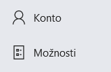

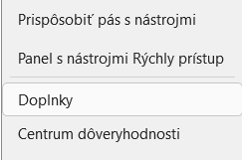

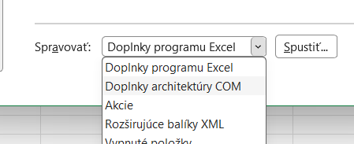

 | a Spustiť ---

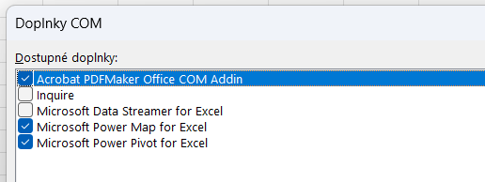

 |  | a potvrdiť OK

Vynulovanie filtra

Výber jedneho alebo viacerých údajov

Výber filtrov - podľa poradia
ako prvé vyberieme jeden z krajov
druhé v poradí budú okresy z vybratého kraja
a tretie v poradí na výber budú konkrétne obce
Viacnásobný výber
potom viete porovnávať napr. viac ako jednu obec

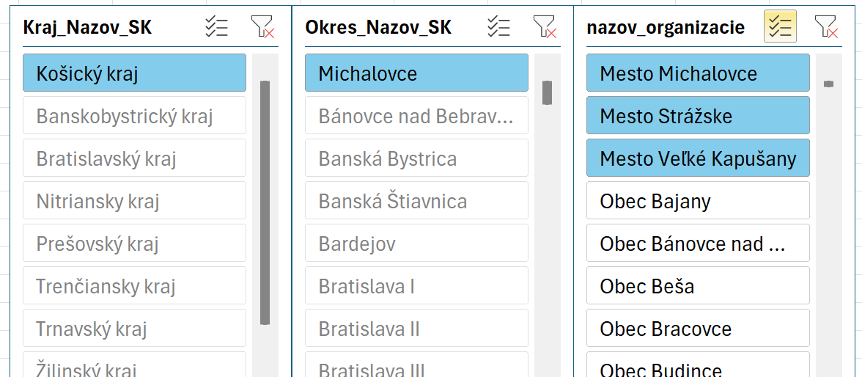

Zrušenie filtrov - podľa poradia
je opačným sledom výberu
Zrušenie viacnasovného výberu

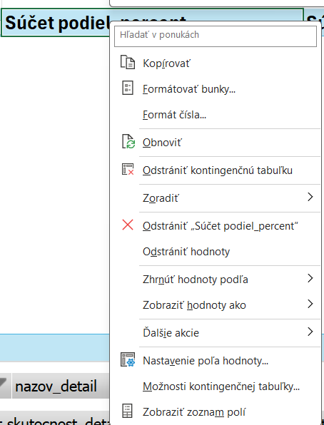

Pri údaji (pravým kliknutím na myške) v záhlavy údaja viete určiť poradie

obyvatelia_medzirocne SumObec
Obyvatelia medziročne obec v jednotlivých rokoch

Označenia riadkov | Počet aktuálny | Počet predchádzajúci rok | Medziročná zmena | Medziročná zmena %
2024 | 2308 | 2321 | -13 | -0.56
2023 | 2321 | 2323 | -2 | -0.09
2022 | 2323 | 2304 | 19 | 0.82
2021 | 2304 | 2171 | 133 | 6.13
2020 | 2171 | 2114 | 57 | 2.7
2019 | 2114 | 2052 | 62 | 3.02
2018 | 2052 | 2006 | 46 | 2.29
2017 | 2006 | 1955 | 51 | 2.61
2016 | 1955 | 1845 | 110 | 5.96
2015 | 1845 | 1800 | 45 | 2.5
2014 | 1800 | 1732 | 68 | 3.93
Celkový súčet | 23199 | 22623 | 576 | 29.31

obyvatelia_medzirocne_okresy
Obyvatelia medziročné okresy

Okres_Nazov_SK | Bánovce nad Bebravou

Označenia riadkov | Počet aktuálny | Počet predchádzajúci rok | Medziročná zmena | Medziročná zmena %
2014 | 36833 | 36963 | -130 | -0.35
2015 | 36742 | 36833 | -91 | -0.25
2016 | 36679 | 36742 | -63 | -0.17
2017 | 36512 | 36679 | -167 | -0.46
2018 | 36379 | 36512 | -133 | -0.36
2019 | 36184 | 36379 | -195 | -0.54
2020 | 35972 | 36184 | -212 | -0.59
2021 | 35658 | 35972 | -314 | -0.87
2022 | 35400 | 35658 | -258 | -0.72
2023 | 35186 | 35400 | -214 | -0.6
2024 | 34910 | 35186 | -276 | -0.78
Celkový súčet | 396455 | 398508 | -2053 | -5.69

dlhdoby_trend kraje
Obyvatelia bilancie dlhdobý trend podľa krajov

Označenia riadkov | Priemerný rast obyvateľov % | Priemerná zmena | Maximálna zmena | Minimálna zmena | Max prírastok rok | Min prírastok rok
Banskobystrický kraj | -0.65 | -4147.73 | -1453 | -22109 | 2016 | 2021
Bratislavský kraj | 1.62 | 10732.18 | 46696 | 3633 | 2021 | 2024
Košický kraj | -0.18 | -1450.64 | 1453 | -21804 | 2016 | 2021
Nitriansky kraj | -0.28 | -1916.82 | 2028 | -2855 | 2021 | 2022
Prešovský kraj | -0.1 | -808.45 | 1609 | -19365 | 2016 | 2021
Trenčiansky kraj | -0.42 | -2438.36 | -1119 | -8868 | 2016 | 2021
Trnavský kraj | 0.13 | 753.36 | 1454 | -216 | 2016 | 2024
Žilinský kraj | -0.06 | -396.09 | 345 | -1611 | 2018 | 2021

